Дефекты
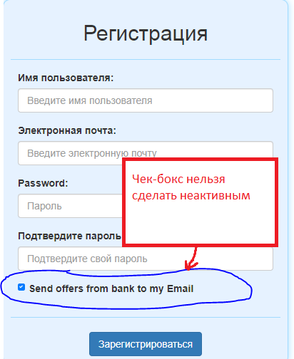
№ | Название дефекта * | Важность* | Описание дефекта* | Результат* | Ожидаемый результат* | Приложение | Примечание
1 | Авторизация:Поле "Имя Пользователя":Поле отсутствует на форме, вместо него поле "Электронная почта" | average | шаги по воспроизведению: 1.нажать кнопку "Войти" | На форме присутствует поле "Электронная почта" и "Пароль" | На форме присутствует поле "Имя пользователя" и "Пароль" | 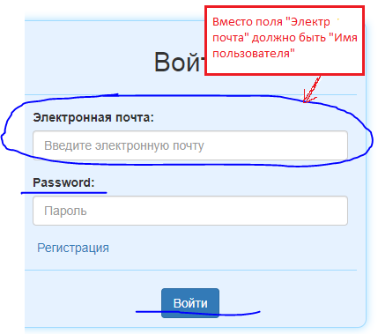 | REQEM-8
2 | Расчет выплат:Сохранить результат:Отправить на электронную почту: Результат расчета не отправляется на почту | major | шаги по воспроизведению: 1.Авторизироваться в системе 2.Нажать "Расчет кредита" в меню пользователя 3. Ввести в поле "Сумма" "100000" 4. Ввести в поле "Срок в месяцах" "12" 5. Ввести в поле "Ставка" "15" 6. Нажать кнопку "Рассчитать" 7. Нажать кнопку "Сохранить" 8.Ввести название "Расчет 1" 9.Нажать чек-бокс "Выслать мне на почту" 10.Нажать кнопку "Сохранить" | На почте, принадлежащей пользователю, не обнаружено письма с сохраненным результатом | Результат расчета отправлен на почту пользователя |  | ФТ-5
3 | Регистрация:Чек-бокс отправки "Send offers from bank to my Email": чек-бокс нельзя сделать неактивным | Enhancement | шаги по воспроизведению: 1.Нажать "Войти" 2.Нажать "Регистрация" | Чек-бокс нельзя сделать неактивным | Чек-бокс функционирует

4 | Расчет выплат:Все поля формы:Разрешен ввод отрицательных чисел | major | шаги по воспроизведению: 1. Открыть главную страницу(регион расчета выплат) 2. Ввести отрицательные значения во все поля формы примечание: должно появиться сообщение об ошибке | Во все поля формы можно ввести отрицательные значения без сообщения об ошибке | В поля формы можно вводить только положительные значения, при вводе отрицательных выводится сообщение об ошибке | 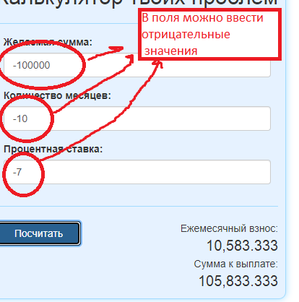 | REQEM-1-2-3

